SISTEMA_CLIMATIZACIONAA
 | REPORTE FOTOGRÁFICO - Sistema de Climatización A/A
Nombre de la Estacion: | SAN_ANDRES_DE_TUPICOCHA
Nombre de Localidad: | SAN ANDRES DE TUPICOCHA
Fecha: | 16/06/2026 - 16/06/2026
Direccion: | CP SAN ANDRES DE TUPICOCHA
ID site: | LI5194
CRQ: | CRQ000000085441
Sticker Año mantenimiento |  |  | Letrero de Localidad beneficiaria o GPS
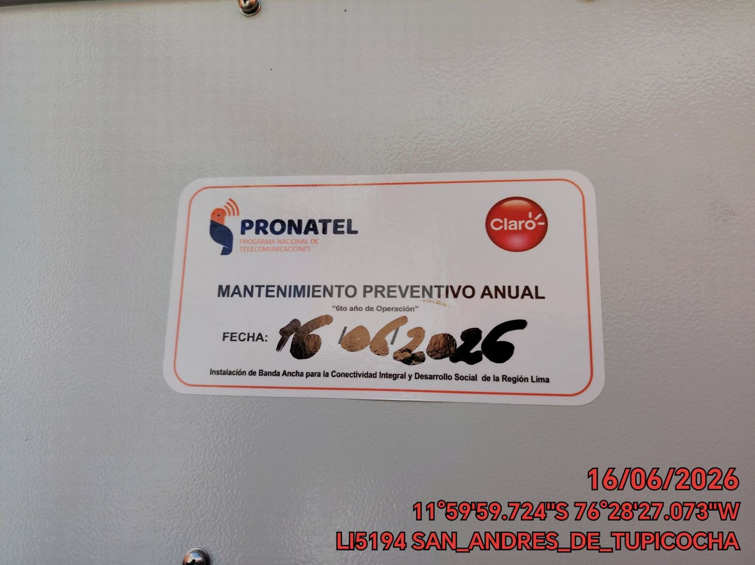 |  |  | 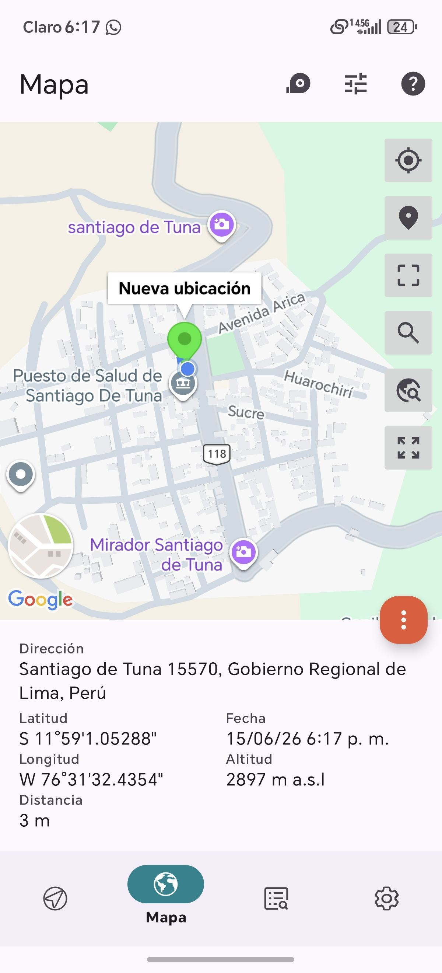

VERIFICACION DE PARAMETROS DE OPERACION: TEMPERATURA [°C]
ANTES |  | DURANTE |  | DESPUES
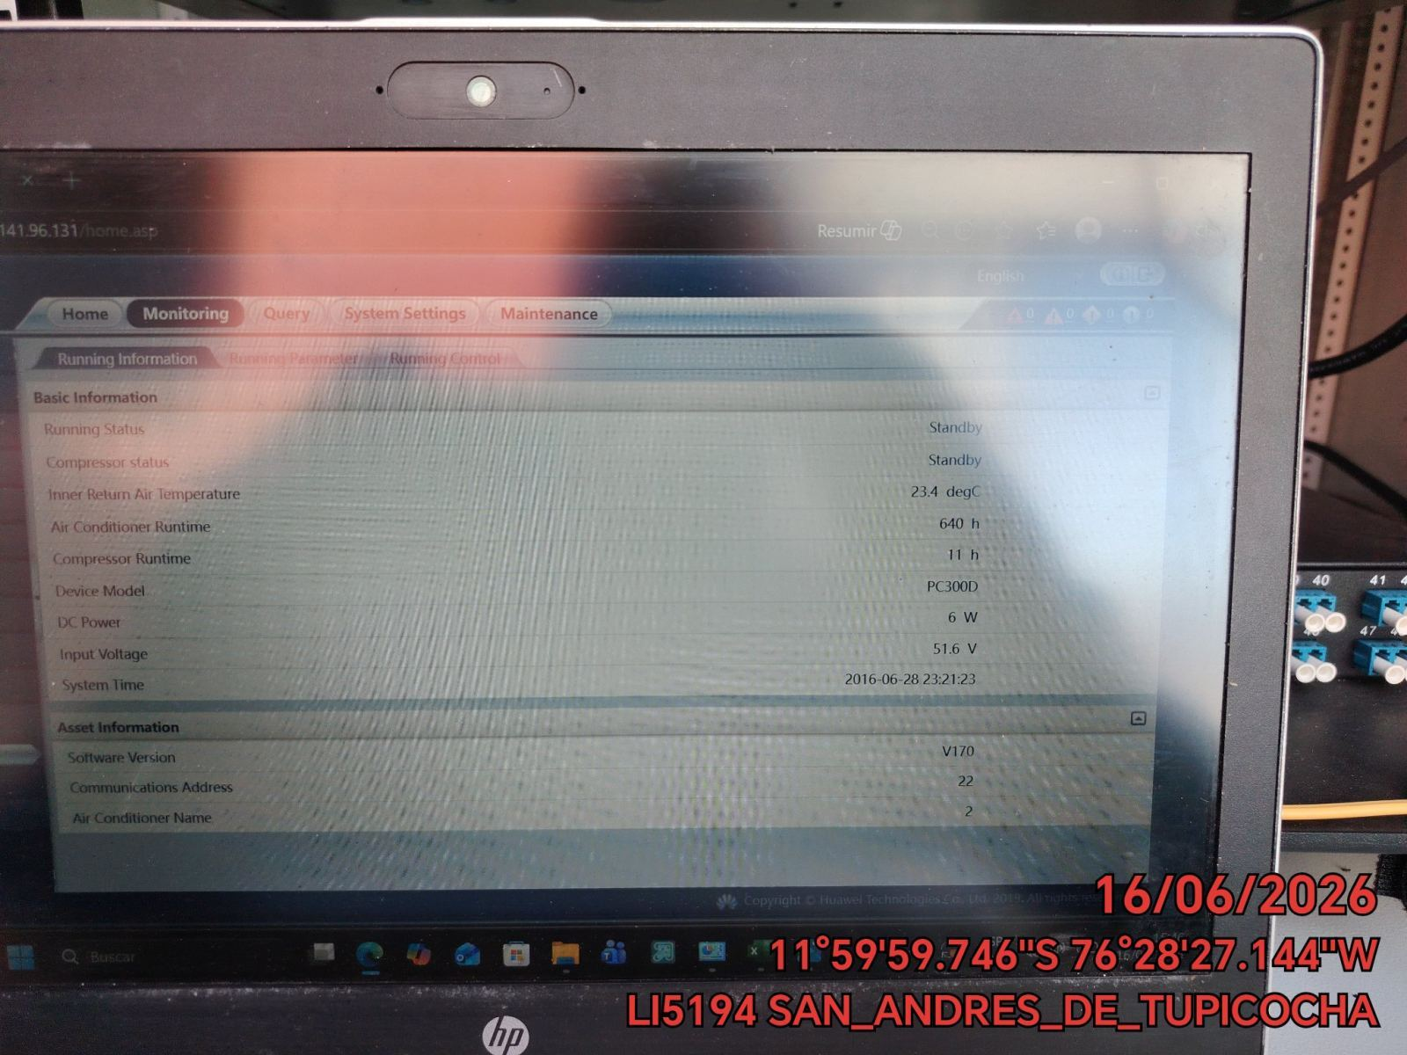 |  | 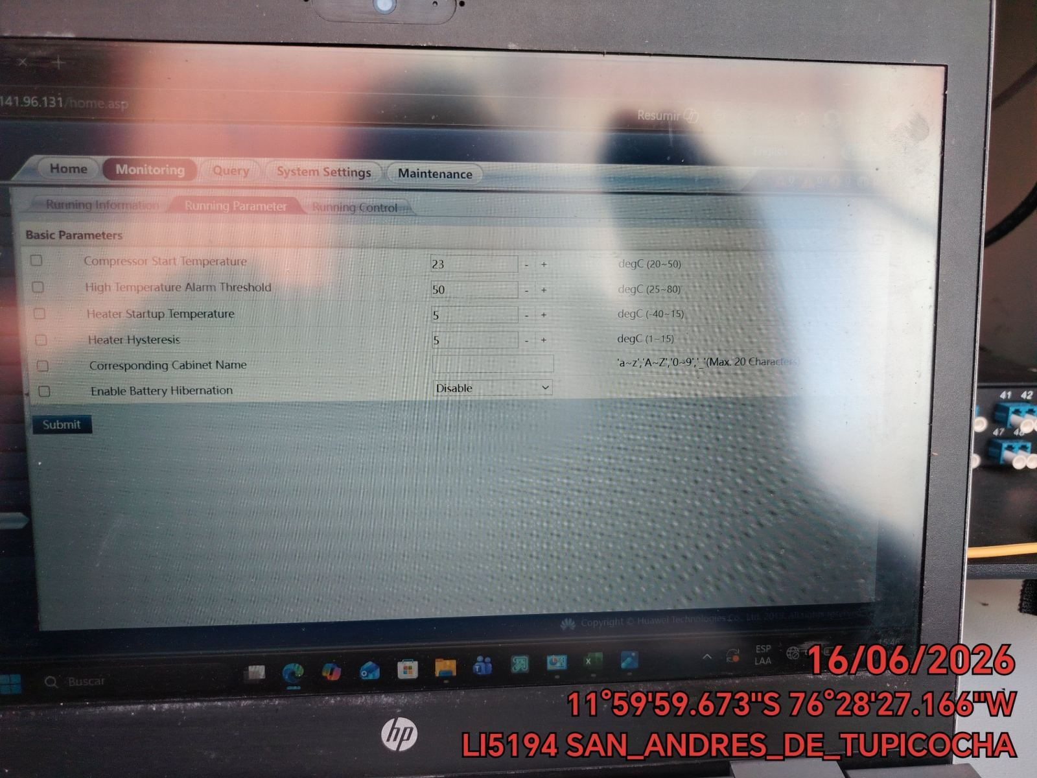 |  | 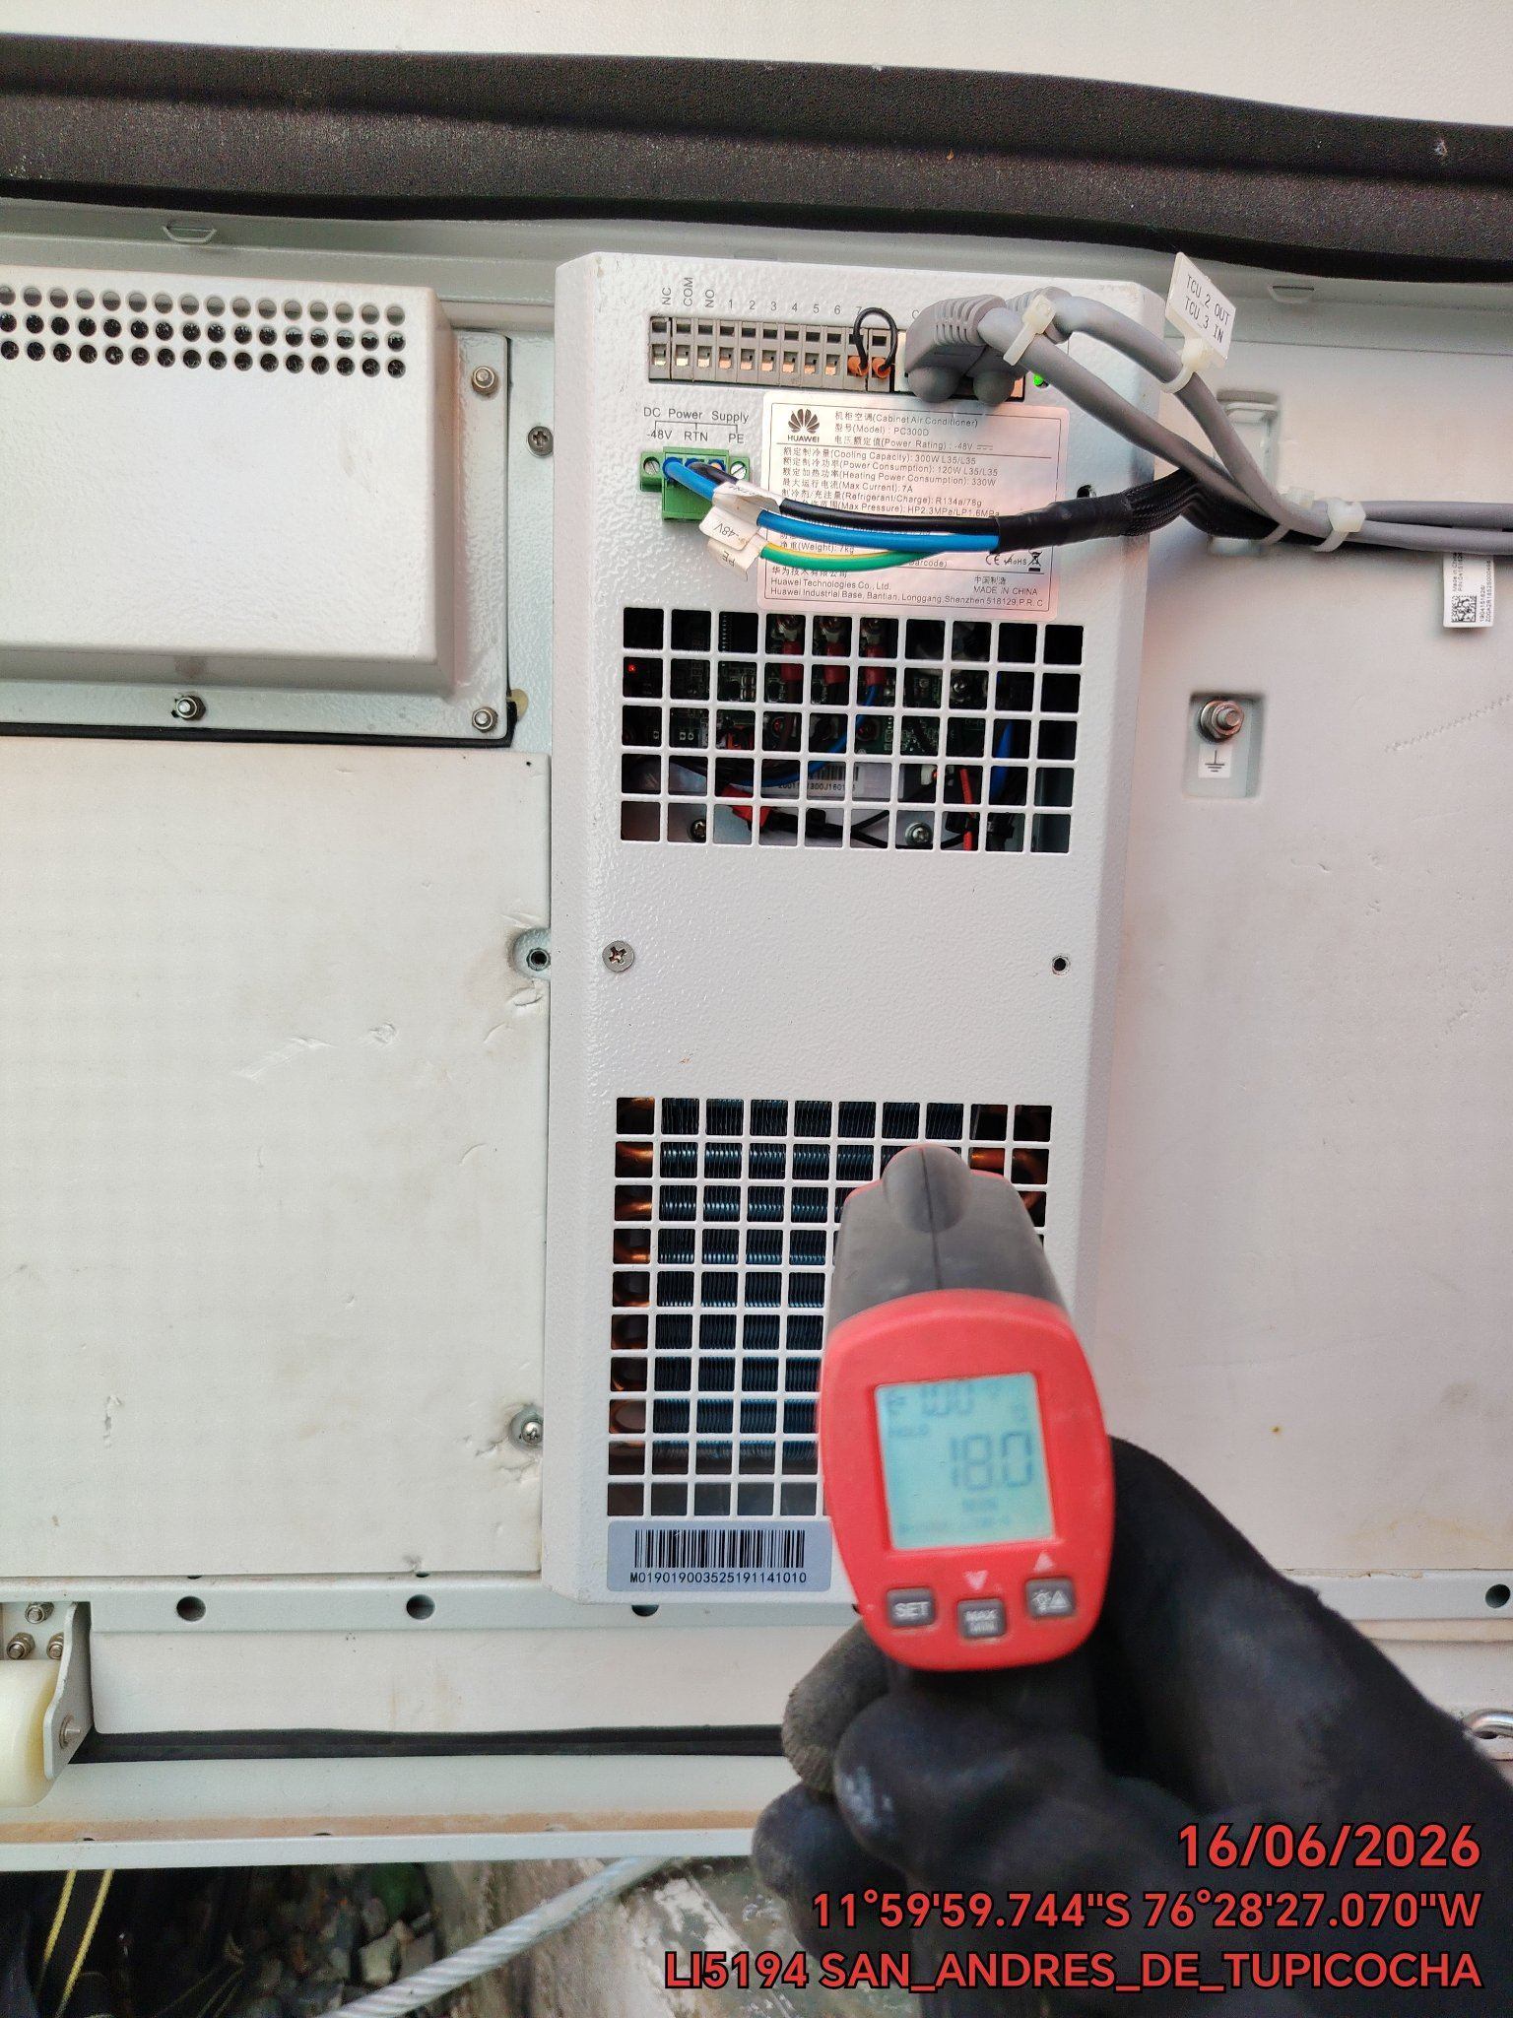

LIMPIEZA DE MOTOR DEL CONDENSADOR
ANTES |  | DURANTE |  | DESPUES
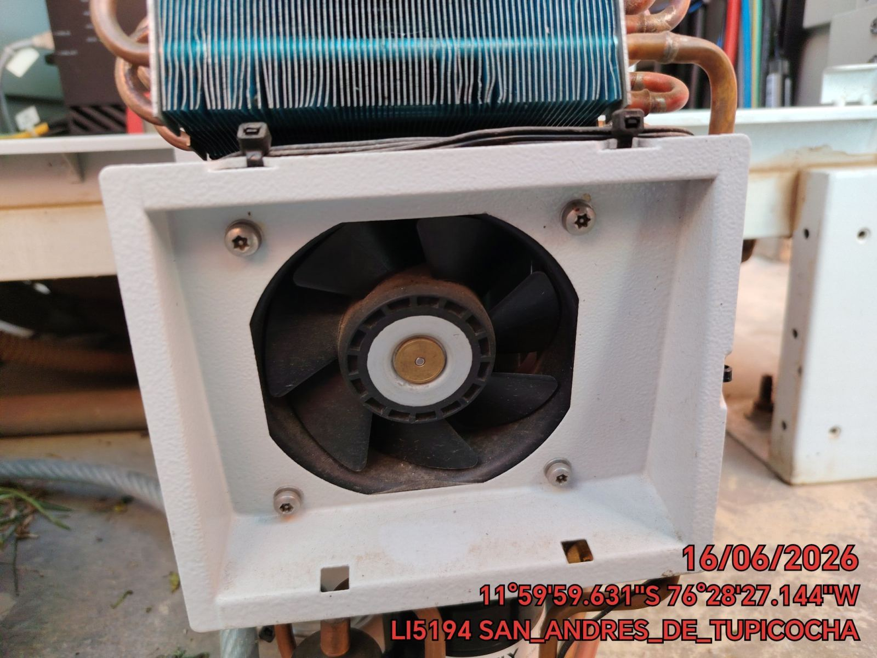 |  | 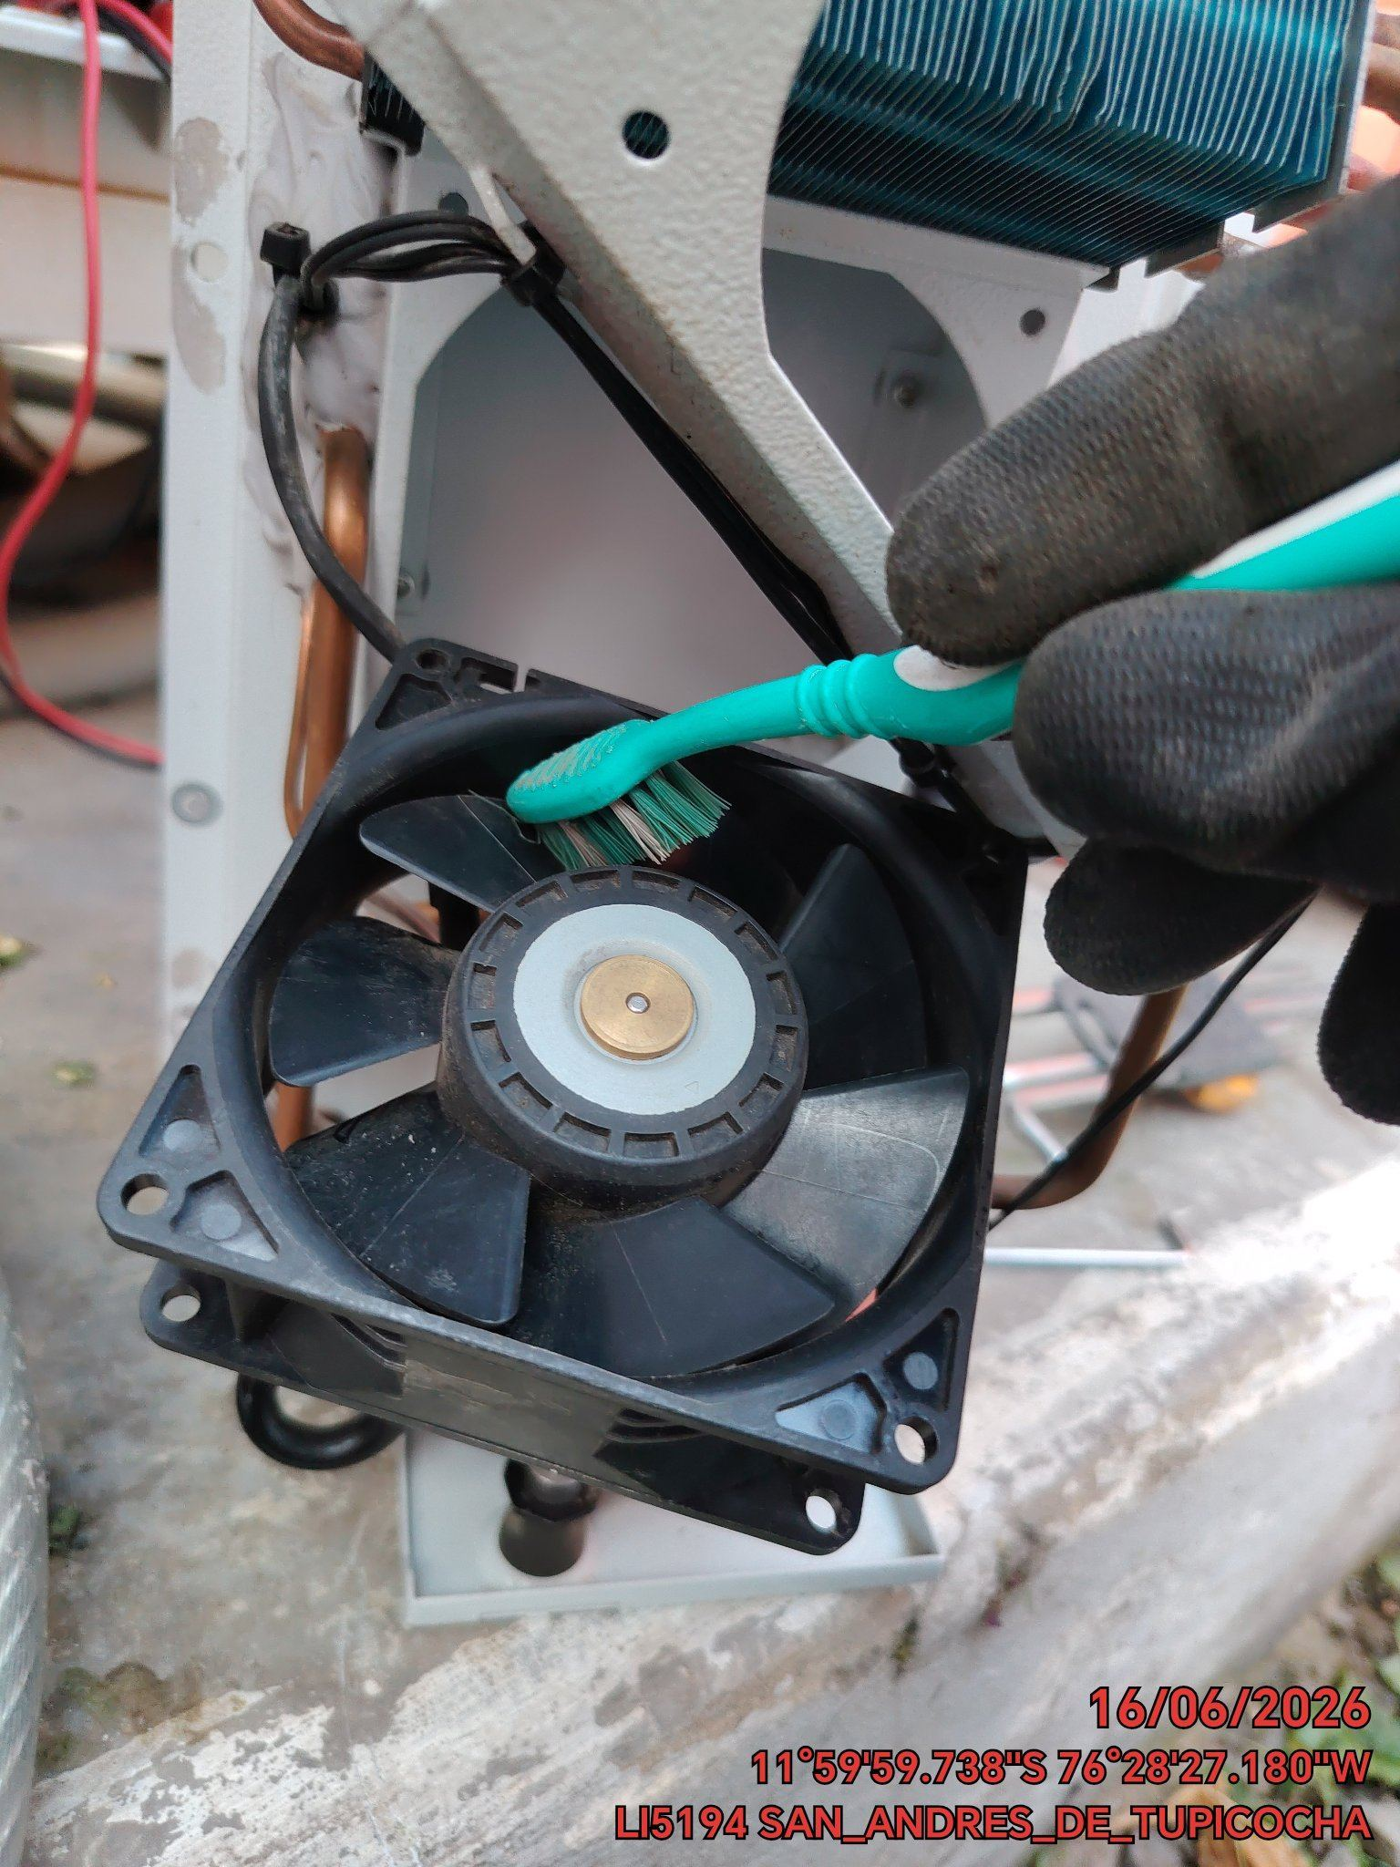 |  | 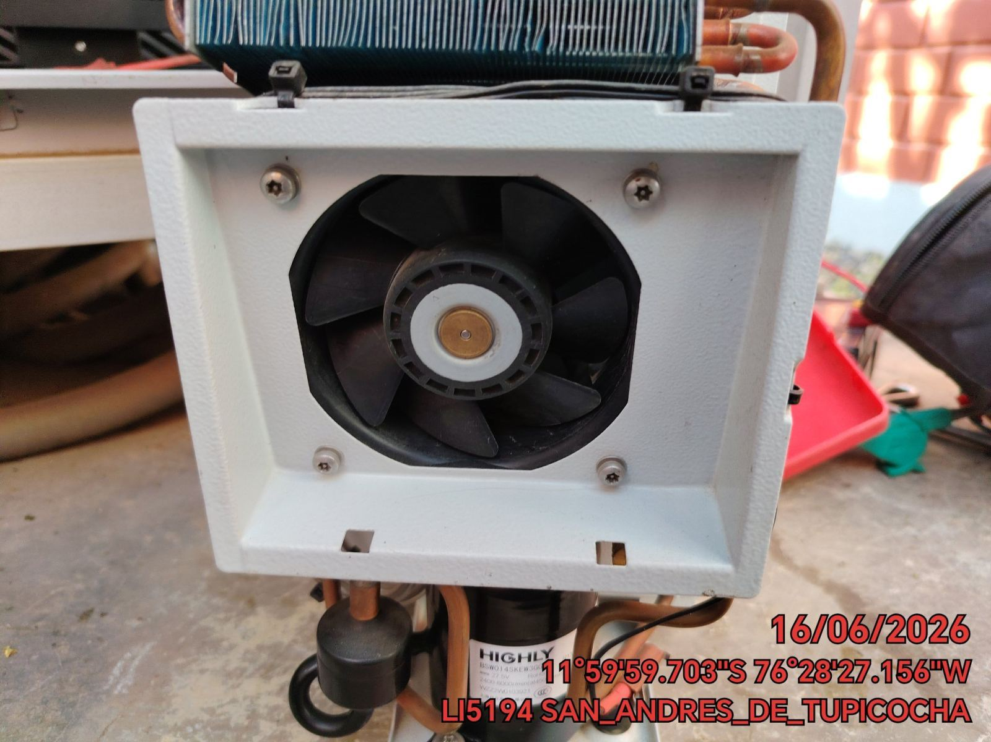

LIMPIEZA DE SERPENTIN DEL CONDENSADOR
ANTES |  | DURANTE |  | DESPUES
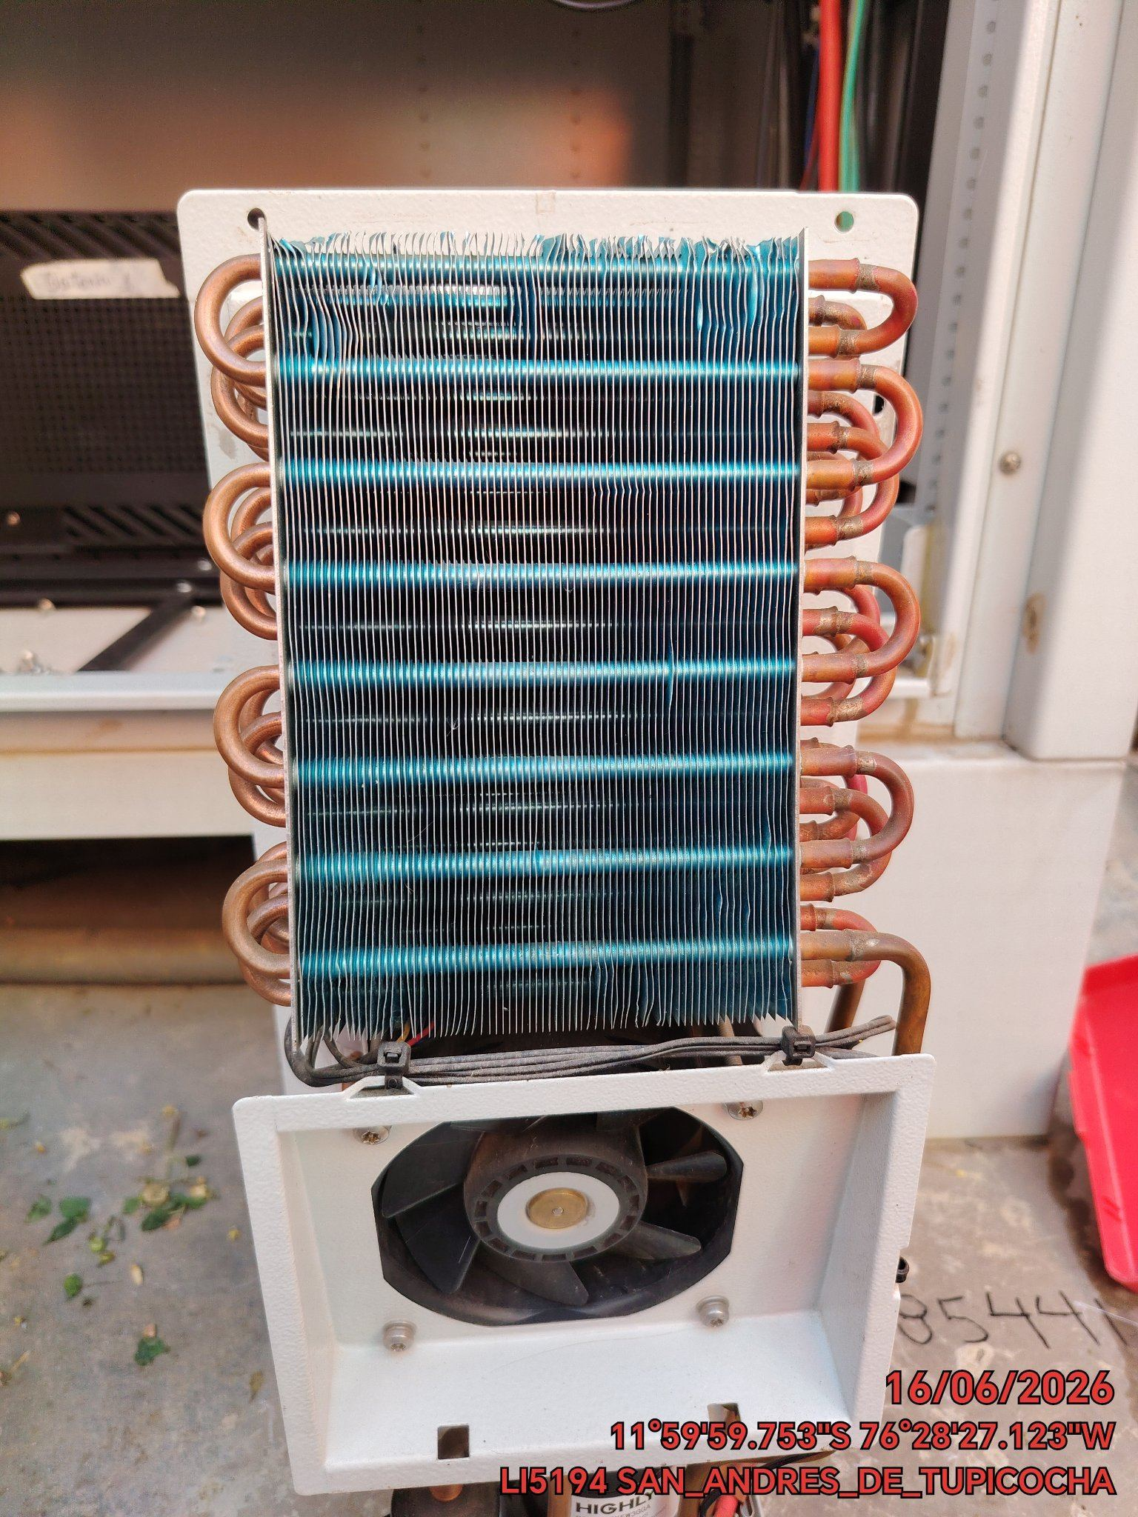 |  | 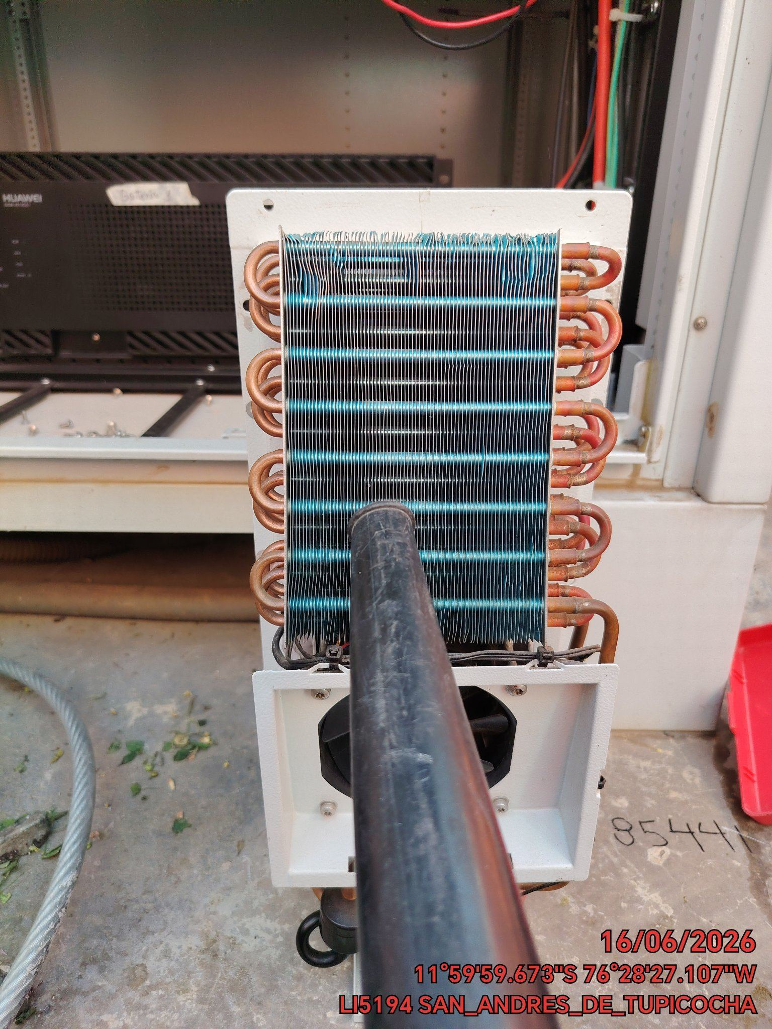 |  | 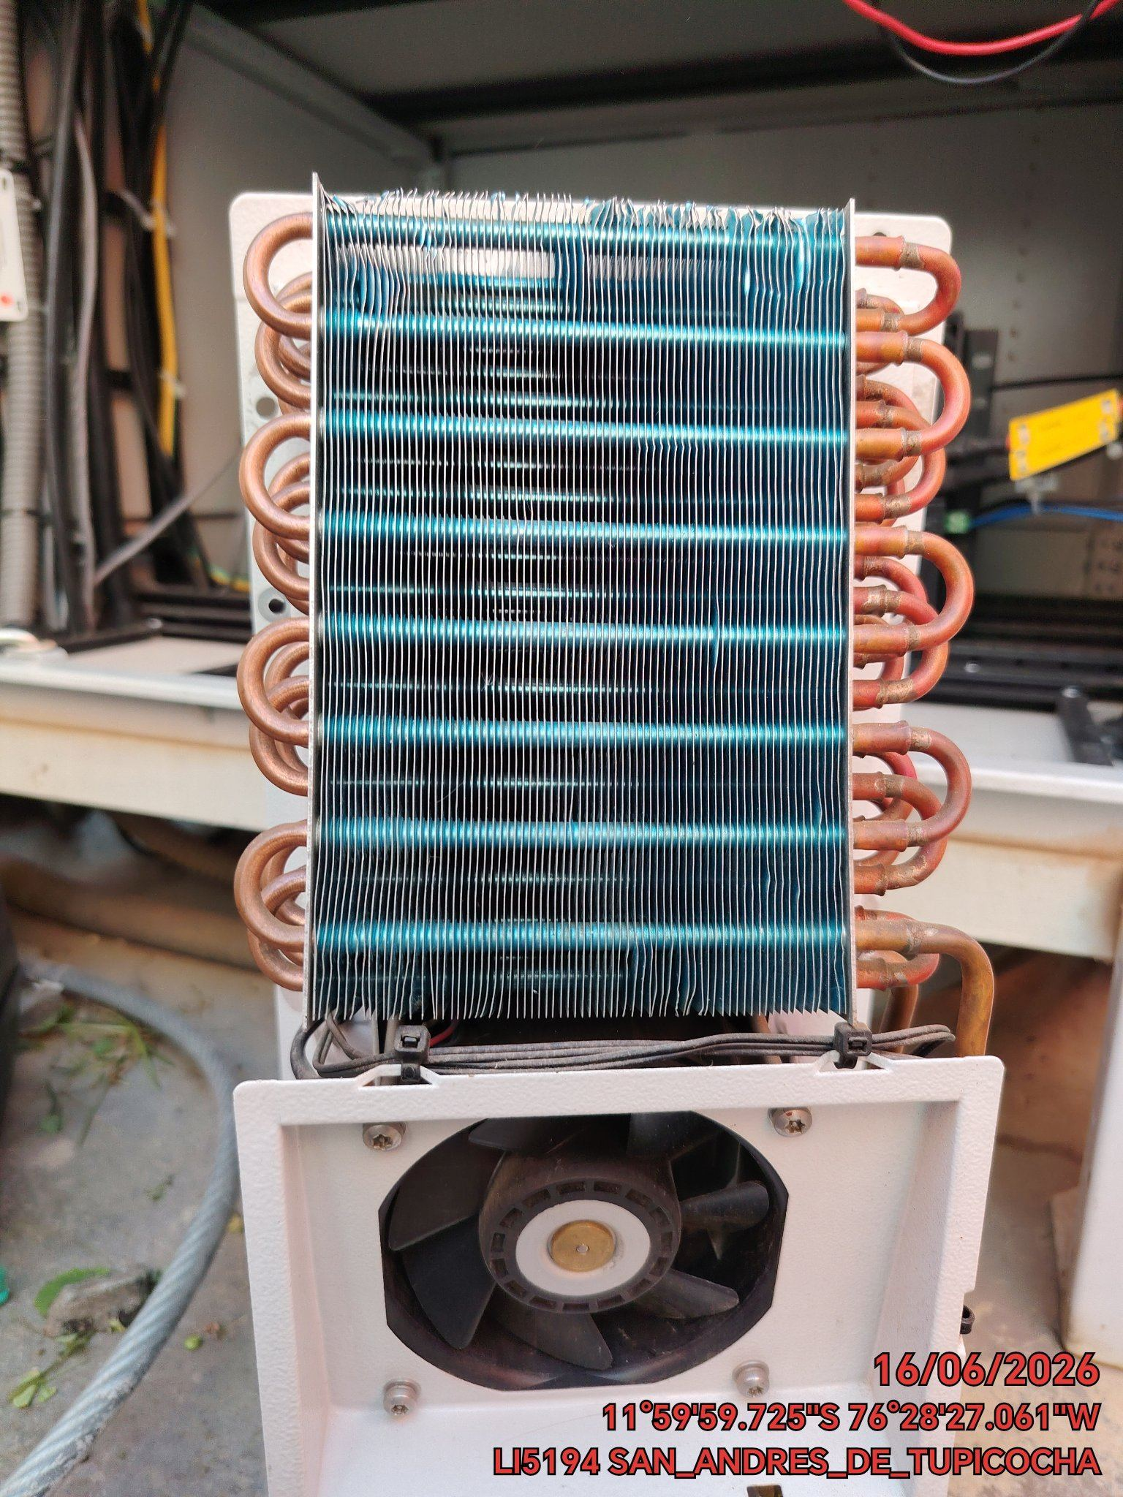

REVISION DE TARJETAS DE CONTROL
ANTES |  | DURANTE |  | DESPUES
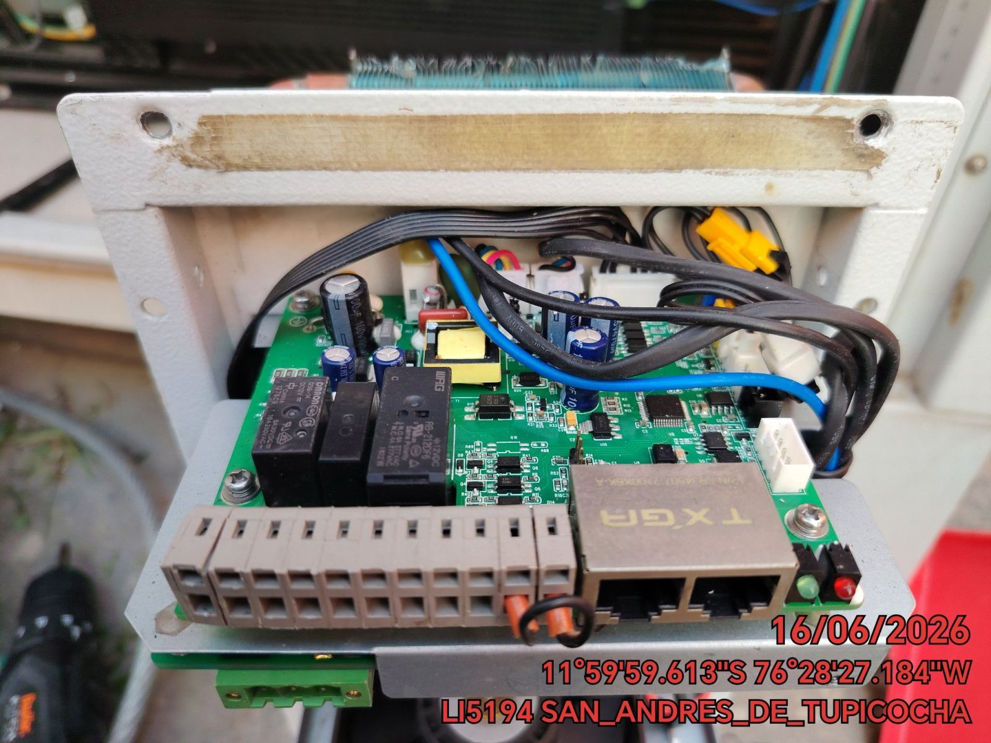 |  | 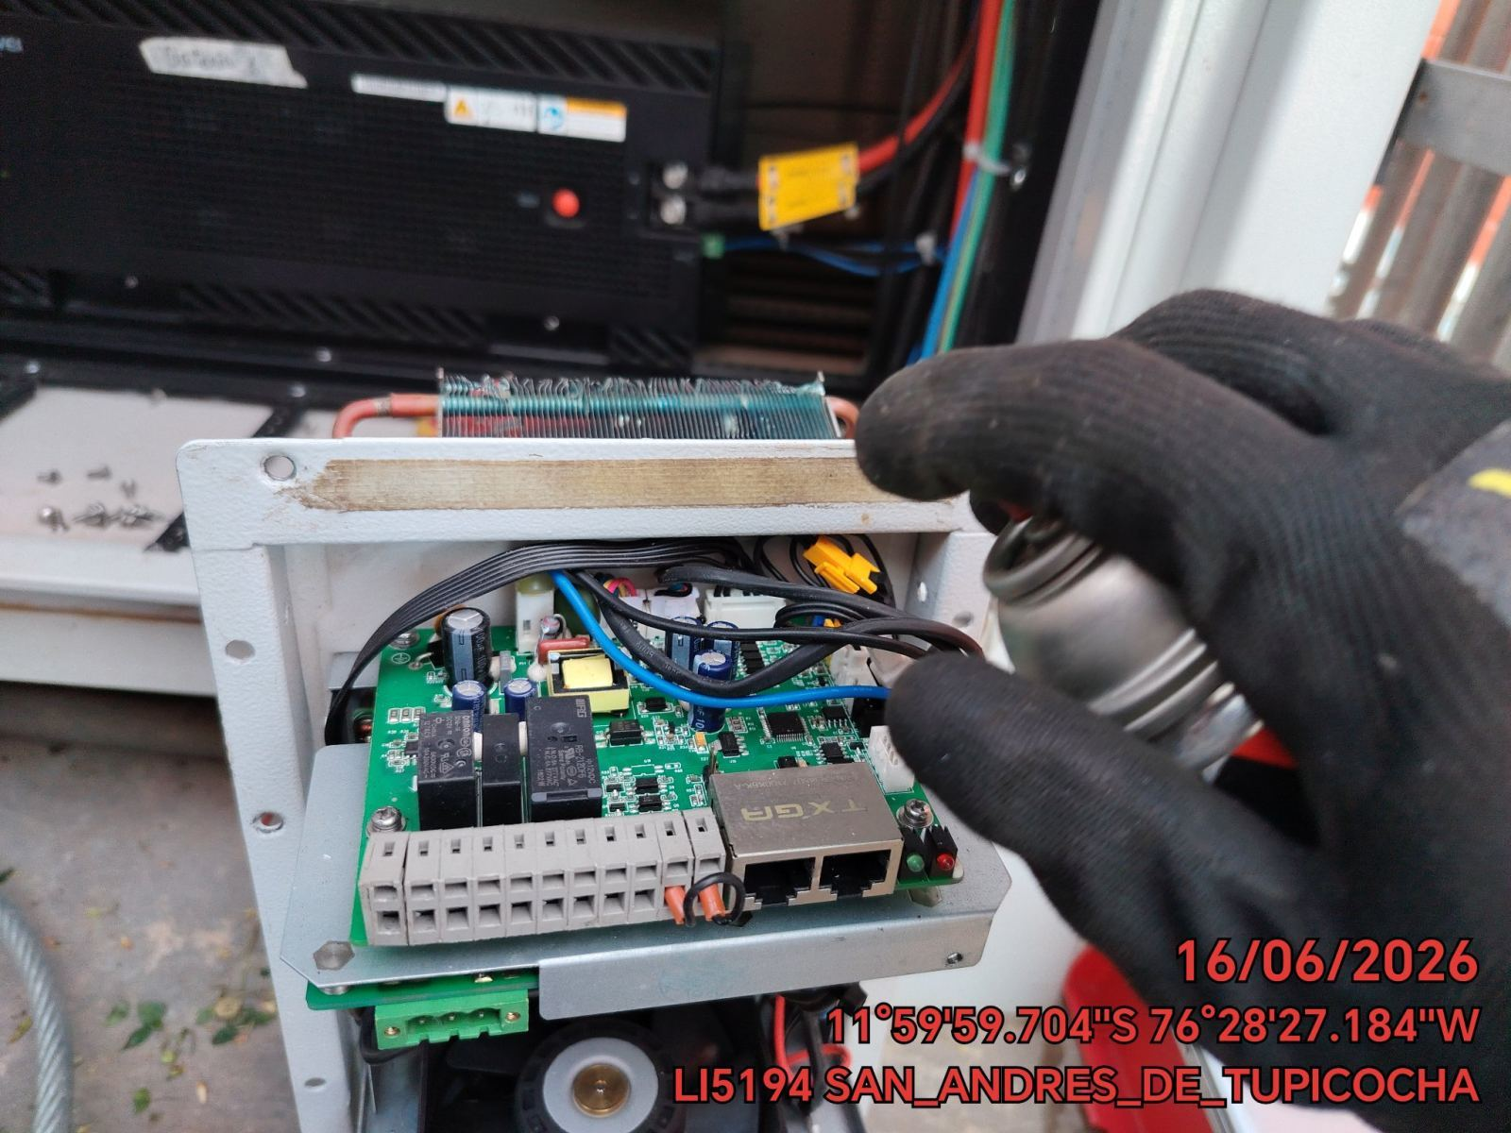 |  | 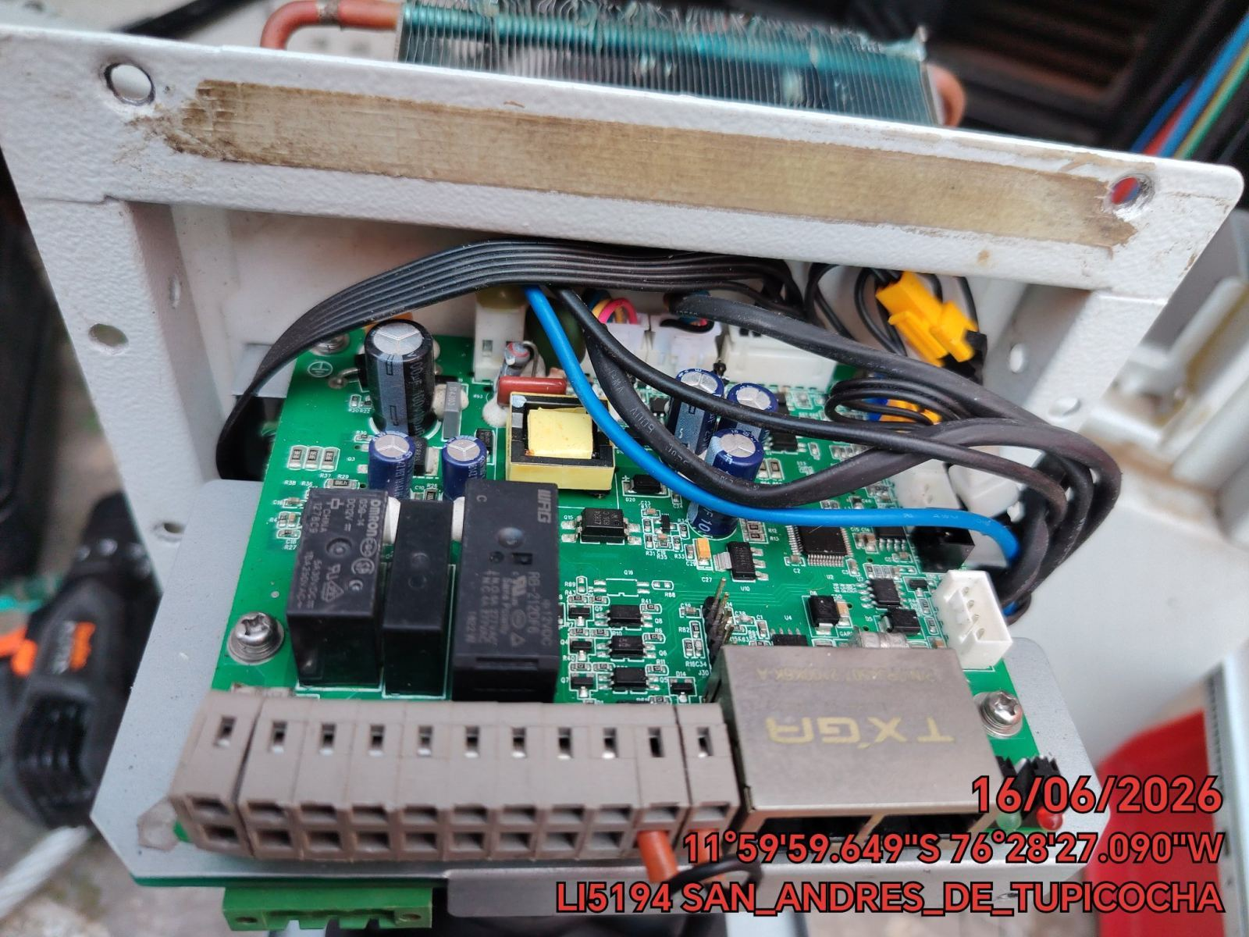

REVISION DE COMPRESOR Y RESISTENCIA ELECTRICA
ANTES |  | DURANTE |  | DESPUES
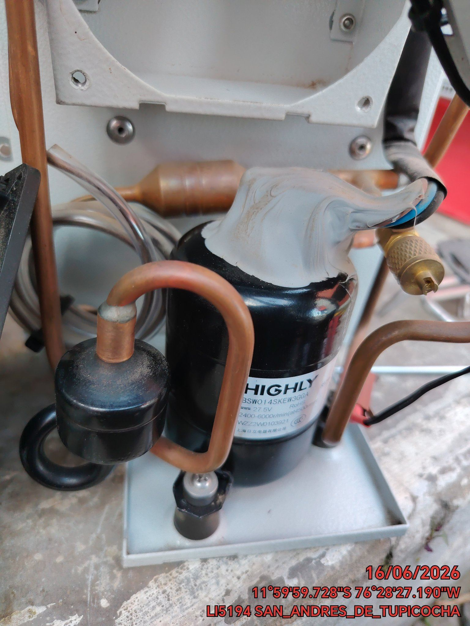 |  | 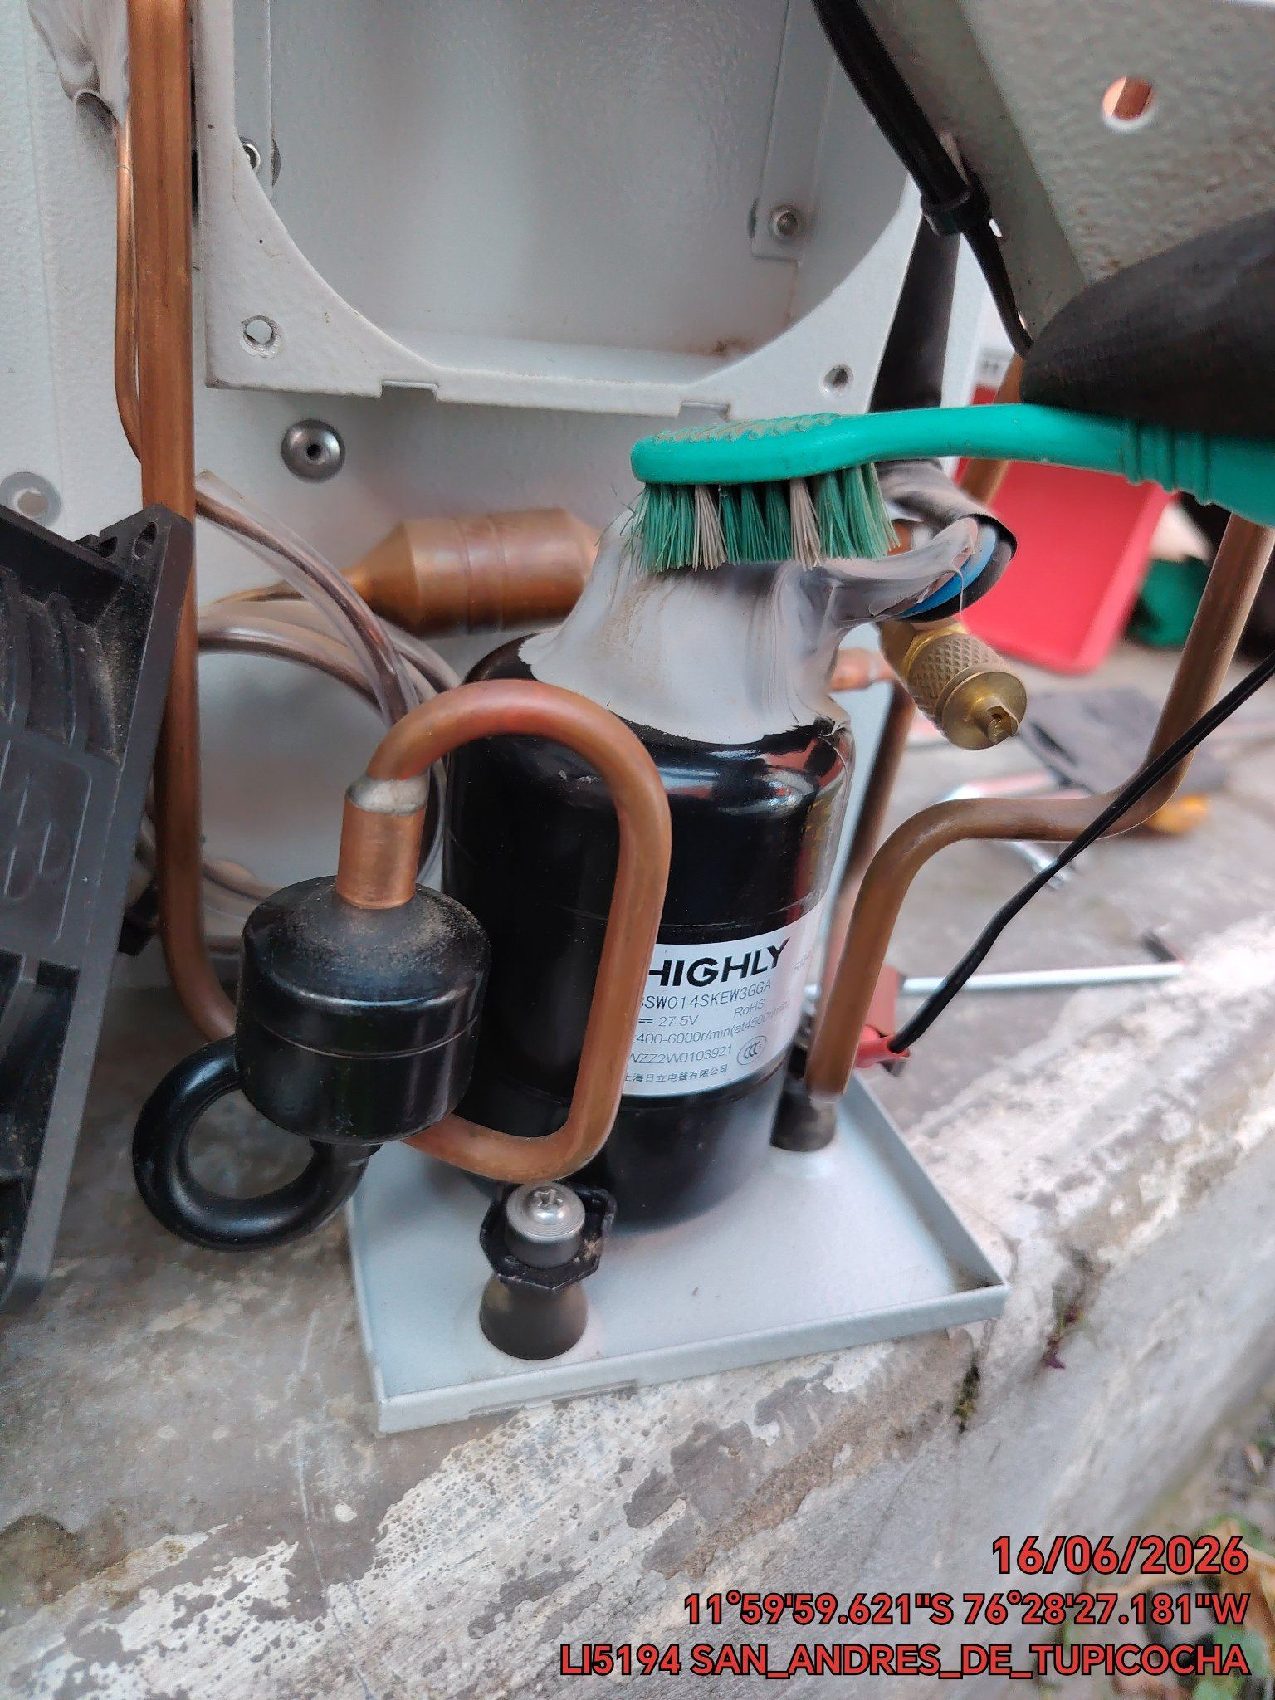 |  | 